关系图
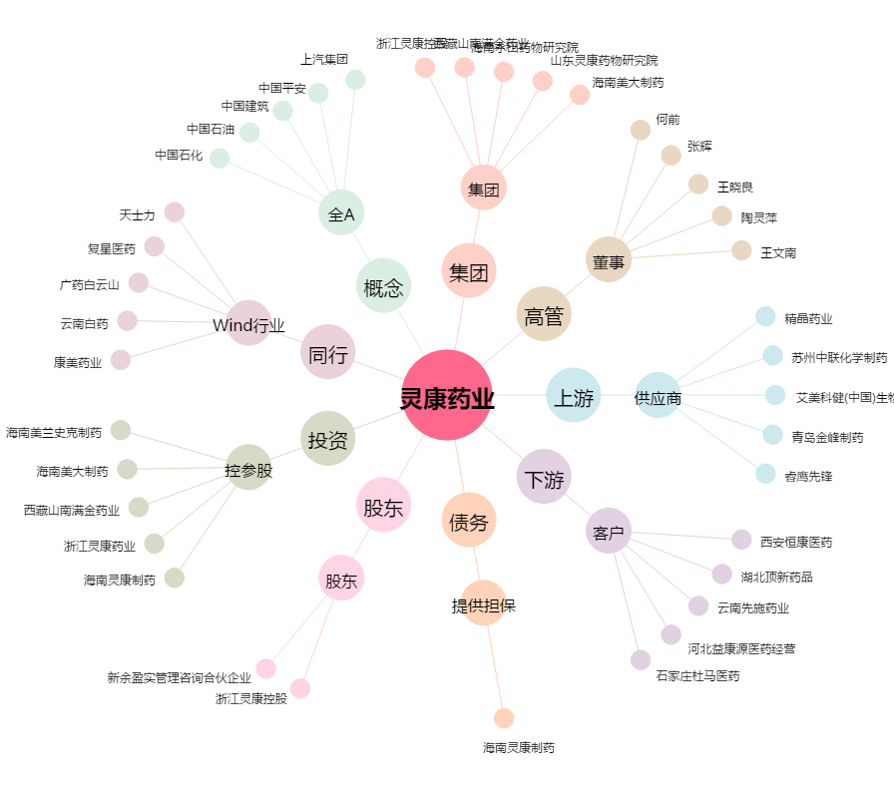
灵康药业[603669.SH] - 关系概览图

